Ark1
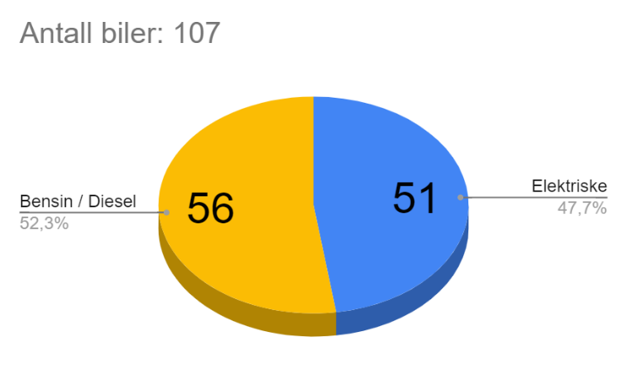
Statistikk - datasett 2

elbiler | 51
totalt | 107

Fordeling | Binomisk
gj.snitt | 0.48
n | 107.00
p | 0.48
Var(X) | 26.69
E(X) | 51.00
Standard avvik | 5.17

Stokastisk var | 51 | Punktestimering
 |  | x | 1 | 2 | 3 | 4 | 5 | 6 | 7 | 8 | 9 | 10 | 11 | 12 | 13 | 14 | 15 | 16 | 17 | 18 | 19 | 20 | 21 | 22 | 23 | 24 | 25 | 26 | 27 | 28 | 29 | 30 | 31 | 32 | 33 | 34 | 35 | 36 | 37 | 38 | 39 | 40 | 41 | 42 | 43 | 44 | 45 | 46 | 47 | 48 | 49 | 50 | 51 | 52 | 53 | 54 | 55 | 56 | 57 | 58 | 59 | 60 | 61 | 62 | 63 | 64 | 65 | 66 | 67 | 68 | 69 | 70 | 71 | 72 | 73 | 74 | 75 | 76 | 77 | 78 | 79 | 80 | 81 | 82 | 83 | 84 | 85 | 86 | 87 | 88 | 89 | 90 | 91 | 92 | 93 | 94 | 95 | 96 | 97 | 98 | 99 | 100 | 101 | 102 | 103 | 104 | 105 | 106 | 107
Punktestimering |  | P(X=x) | 7.9583054539E-29 | 3.8413035075E-27 | 1.224415493E-25 | 2.8992409709E-24 | 5.4391831501E-23 | 8.4210210556E-22 | 1.1065479453E-20 | 1.2596862771E-19 | 1.2619357168E-18 | 1.1262776273E-17 | 9.044960101E-17 | 6.5898995021E-16 | 4.3857229516E-15 | 2.6817800804E-14 | 1.5142479668E-13 | 7.929521719E-13 | 3.865641838E-12 | 1.7602476227E-11 | 7.5091766535E-11 | 3.009034359E-10 | 1.1352963819E-09 | 4.04172884E-09 | 1.3603178976E-08 | 4.3360132987E-08 | 1.3110245924E-07 | 3.7655939872E-07 | 1.0288140715E-06 | 2.6770162065E-06 | 6.6414398374E-06 | 1.5725980758E-05 | 3.5573690343E-05 | 7.6943986479E-05 | 0.00015925906292 | 0.00031567421401 | 0.00059961994834 | 0.0010921649059 | 0.0019086530523 | 0.0032020166337 | 0.0051592932849 | 0.0079876915678 | 0.011887605439 | 0.017012619008 | 0.0234206113 | 0.031024705878 | 0.039556499995 | 0.048554989512 | 0.057391554853 | 0.065334136105 | 0.071643737442 | 0.075686491197 | 0.077038035683 | 0.075556534997 | 0.071407035265 | 0.065031407116 | 0.057071393972 | 0.048263181382 | 0.039327235205 | 0.030875754241 | 0.023353059881 | 0.017014372199 | 0.01193894911 | 0.0080670433793 | 0.005247694035 | 0.0032856655733 | 0.0019795232424 | 0.0011472236973 | 0.00063935094643 | 0.00034250943559 | 0.00017630726382 | 8.7164152366E-05 | 4.1367896256E-05 | 1.8837167045E-05 | 8.2251328708E-06 | 3.4416941115E-06 | 1.3791359975E-06 | 5.2884162311E-07 | 1.9390041886E-07 | 6.7918415948E-08 | 2.270599846E-08 | 7.2375370091E-09 | 2.1971094492E-09 | 6.3444406133E-10 | 1.7403532233E-10 | 4.5284701219E-11 | 1.1159444229E-11 | 2.5998539088E-12 | 5.7151960927E-13 | 1.1829342562E-13 | 2.2998862244E-14 | 4.1890784802E-15 | 7.1270232385E-16 | 1.1288142396E-16 | 1.6581084741E-17 | 2.2490301112E-18 | 2.8028326385E-19 | 3.1907246555E-20 | 3.2952808022E-21 | 3.0623054102E-22 | 2.5353502584E-23 | 1.8471837597E-24 | 1.1659204424E-25 | 6.2460023699E-27 | 2.7613221296E-28 | 9.6722135033E-30 | 2.516749432E-31 | 4.3246031345E-33 | 3.6808204249E-35
^p = X/n | 0.47663551402 | P(X<=x) | 7.9583054539E-29 | 3.920887E-27 | 1.263624E-25 | 3.025603E-24 | 5.741743E-23 | 8.995195E-22 | 1.196500E-20 | 1.379336E-19 | 1.399869E-18 | 1.266265E-17 | 1.031122E-16 | 7.621022E-16 | 5.147825E-15 | 3.196563E-14 | 1.833904E-13 | 9.763426E-13 | 4.841984E-12 | 2.244446E-11 | 9.753623E-11 | 3.984397E-10 | 1.533736E-09 | 5.575465E-09 | 1.917864E-08 | 6.253878E-08 | 1.936412E-07 | 5.702006E-07 | 1.599015E-06 | 4.276031E-06 | 1.091747E-05 | 2.664345E-05 | 6.221714E-05 | 1.391611E-04 | 2.984202E-04 | 6.140944E-04 | 1.213714E-03 | 2.305879E-03 | 4.214532E-03 | 7.416549E-03 | 1.257584E-02 | 2.056353E-02 | 3.245114E-02 | 4.946376E-02 | 7.288437E-02 | 1.039091E-01 | 1.434656E-01 | 1.920206E-01 | 2.494121E-01 | 3.147463E-01 | 3.863900E-01 | 4.620765E-01 | 5.391145E-01 | 6.146711E-01 | 6.860781E-01 | 7.511095E-01 | 8.081809E-01 | 8.564441E-01 | 8.957713E-01 | 9.266471E-01 | 9.500001E-01 | 9.670145E-01 | 9.789534E-01 | 9.870205E-01 | 9.922682E-01 | 9.955538E-01 | 9.975334E-01 | 9.986806E-01 | 9.993199E-01 | 9.996625E-01 | 9.998388E-01 | 9.999259E-01 | 9.999673E-01 | 9.999861E-01 | 9.999944E-01 | 9.999978E-01 | 9.999992E-01 | 9.999997E-01 | 9.999999E-01 | 1.000000E+00 | 1.000000E+00 | 1.000000E+00 | 1.000000E+00 | 1.000000E+00 | 1.000000E+00 | 1.000000E+00 | 1.000000E+00 | 1.000000E+00 | 1.000000E+00 | 1.000000E+00 | 1.000000E+00 | 1.000000E+00 | 1.000000E+00 | 1.000000E+00 | 1.000000E+00 | 1.000000E+00 | 1.000000E+00 | 1.000000E+00 | 1.000000E+00 | 1.000000E+00 | 1.000000E+00 | 1.000000E+00 | 1.000000E+00 | 1.000000E+00 | 1.000000E+00 | 1.000000E+00 | 1.000000E+00 | 1.000000E+00 | 1.000000E+00
µ = np | 51.00
σ^2 | 26.691588785
Histogram over sannsynlighetsfordeling
Kumulativ fordeling
µ + σ | 56.16639031

P(X > µ + σ) | 1.435559E-01
1 - P(X <= 56)

